第1次
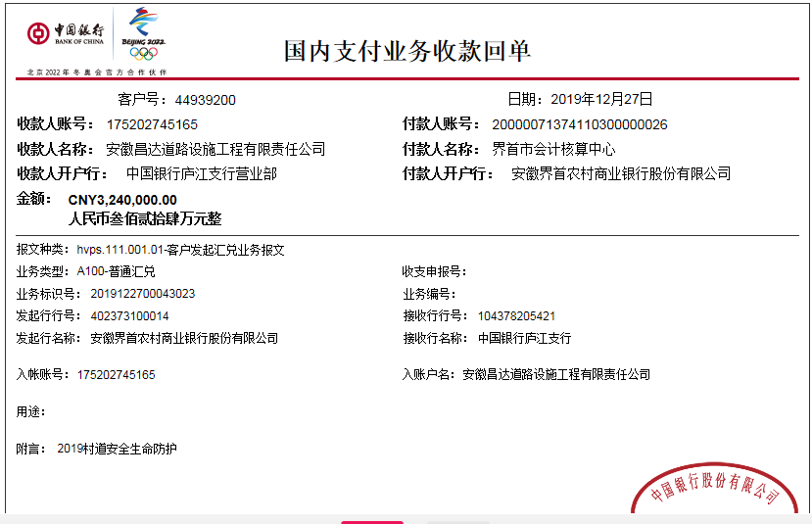
工程款支付证书
工程名称 |  | 2019年界首市农村公路安全生命防护工程 |  |  |  |  | 建设单位 |  |  |  |  |  | ERP编号 |  | 11702 | 档案编号 |  | 2019040
合同金额 |  | 5,167,999.09 |  |  | 中标时间 | 2019.8.29 | 已提供工程资料 |  | 中标通知书、施工合同、投资协议 |  |  |  | 保存地址 |  | 合肥 | 责任单位 |  | 安徽省十号大区
决算金额 |  |  |  |  | 决算时间 |  | 项目部印章 |  | 无 |  |  |  | 施工人 |  | 肖露露15055565689 | 区域责任人 | 施迎东 | 省办负责人 | 施迎东
序号 | 经营填写 |  |  |  |  | 工程填写 | 经营填写 |  |  | 财务填写 | 经营、工程、质安填写 |  | 区域负责人 |  | 申请部门填写财务核对 |  |  | 本次支付 金额 | 剩余款项
 | 到款情况 |  |  |  |  |  | 暂列金 |  |  | 代缴税金 | 其他扣款 |  | 预留款 |  | 成本票
 | 日期 | 工程款金额 | 周转金金额 | 到款银行 | 到款账户 | 完成进度 | 比例 | 金额 | 备注 | 金额 | 金额 | 备注 | 金额 | 备注 | 供货单位 | 合同额 | 成本票额
1 | 2019-10-16 |  | 200000.00 | 徽行-李楠 | 1020 5010 2100 0416 507 |  |  |  |  |  |  |  |  |  | 冠县泰昌交通设施有限公司-护栏款 开户行：中国银行冠县支行 账号：218214707416 | 2,364,870.00 | 2,290,000.00 | 200,000.00
2 | 2019-10-30 |  | 200000.00 | 徽行-肖露露 | 1020 5010 2100 0416 507 |  |  |  |  |  |  |  |  |  | 冠县泰昌交通设施有限公司-护栏款 开户行：中国银行冠县支行 账号：218214707416 | 2,364,870.00 | 2,290,000.00 | 200,000.00
3 | 2019-11-08 |  | 300000.00 | 徽行-肖露露 | 1020 5010 2100 0416 507 |  |  |  |  |  |  |  |  |  | 冠县泰昌交通设施有限公司-护栏款 开户行：中国银行冠县支行 账号：218214707416 | 2,364,870.00 | 2,290,000.00 | 300,000.00
4 | 2019-11-14 |  | 250000.00 | 徽行-肖露露 | 520684323131000000 |  |  |  |  |  |  |  |  |  | 冠县泰昌交通设施有限公司-护栏款 开户行：中国银行冠县支行 账号：218214707416 | 2,364,870.00 | 2,290,000.00 | 250,000.00
5 | 2019-11-26 |  | 300000.00 | 徽行-肖露露 | 520684323131000000 |  |  |  |  |  |  |  |  |  | 冠县泰昌交通设施有限公司-护栏款 开户行：中国银行冠县支行 账号：218214707416 | 2,364,870.00 | 2,290,000.00 | 300,000.00
6 | 2019-12-13 |  | 300000.00 | 徽行-肖露露 | 520684323131000000 |  |  |  |  |  |  |  |  |  | 冠县泰昌交通设施有限公司-护栏款 开户行：中国银行冠县支行 账号：218214707416 | 2,364,870.00 | 2,290,000.00 | 300,000.00
7 | 2019-12-27 | 3240000.00 |  | 中行 | 175202745165 |  | 5.0% | 258,400.00 | 超过60%扣除全部管理费 | 66151 | 7,000.00 | 2019.9.27许挺（公司代表）项目开工动员会、建造师占用费1500*4=6000 | 500.00 | 2019.12.4开具外经证 | 冠县泰昌交通设施有限公司-护栏款 开户行：中国银行冠县支行 账号：218214707416 | 2,364,870.00 | 2,290,000.00 | 740,000.00
 |  |  |  |  |  |  |  |  |  |  |  |  | 600.00 | 转账费 | 界首市光武镇路峰机械租赁部-机械租赁 开户行：建行界首支行 账号：34050171190800000950 | 520,000.00 | 520,000.00 | 400,000.00
 |  |  |  |  |  |  |  |  |  |  |  |  |  |  | 界首市丰华建筑工程有限公司-劳务 开户行：中国银行界首解放路支行 账号：182751186911 | 1,500,000.00 | 1,500,000.00 | 1200000.00
 |  |  | -200000.00 | 李楠-建行界首支行 | 6214 9917 3010 2018
 |  |  | -367349.00 | 肖露露-农行界首市开源分理处 | 6228 4822 9866 2420 379
合计 |  | 3240000 | 982651.00 |  |  |  | - | 258,400.00 |  | 66,151.00 | 7,000.00 | - | 1,100.00 | - | - |  |  | 3,890,000.00 | 0.00
本次结算、支付明细 |  | 应支付金额 |  |  | 2907349.00 |  | 本次支付金额 |  |  |  |  | 小写 | 2,907,349.00
 |  | 已支付金额 |  |  | 0.00 |  |  |  |  |  |  | 大写 | 贰佰玖拾万零柒仟叁佰肆拾玖元整

第二次
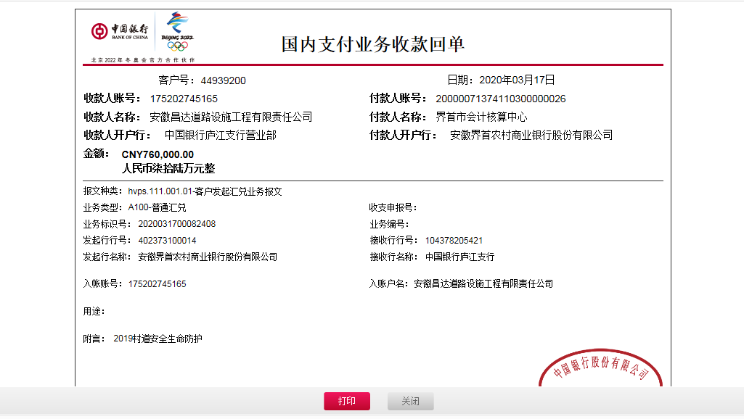
工程款支付证书
工程名称 |  | 2019年界首市农村公路安全生命防护工程 |  |  |  |  | 建设单位 |  |  |  |  |  | ERP编号 |  | 11702 | 档案编号 |  | 2019040
合同金额 |  | 5,167,999.09 |  |  | 中标时间 | 2019.8.29 | 已提供工程资料 |  | 中标通知书、施工合同、投资协议 |  |  |  | 保存地址 |  | 合肥 | 责任单位 |  | 安徽省十号大区
决算金额 |  |  |  |  | 决算时间 |  | 项目部印章 |  | 无 |  |  |  | 施工人 |  | 肖露露15055565689 | 区域责任人 | 施迎东 | 省办负责人 | 施迎东
序号 | 经营填写 |  |  |  |  | 工程填写 | 经营填写 |  |  | 财务填写 | 经营、工程、质安填写 |  | 区域负责人 |  | 申请部门填写财务核对 |  |  | 本次支付 金额 | 剩余款项
 | 到款情况 |  |  |  |  |  | 暂列金 |  |  | 代缴税金 | 其他扣款 |  | 预留款 |  | 成本票
 | 日期 | 工程款金额 | 周转金金额 | 到款银行 | 到款账户 | 完成进度 | 比例 | 金额 | 备注 | 金额 | 金额 | 备注 | 金额 | 备注 | 供货单位 | 合同额 | 成本票额
1 | 2019-10-16 |  | 200000.00 | 徽行-李楠 | 1020 5010 2100 0416 507 |  |  |  |  |  |  |  |  |  | 冠县泰昌交通设施有限公司-护栏款 开户行：中国银行冠县支行 账号：218214707416 | 2,364,870.00 | 2,290,000.00 | 200,000.00
2 | 2019-10-30 |  | 200000.00 | 徽行-肖露露 | 1020 5010 2100 0416 507 |  |  |  |  |  |  |  |  |  | 冠县泰昌交通设施有限公司-护栏款 开户行：中国银行冠县支行 账号：218214707416 | 2,364,870.00 | 2,290,000.00 | 200,000.00
3 | 2019-11-08 |  | 300000.00 | 徽行-肖露露 | 1020 5010 2100 0416 507 |  |  |  |  |  |  |  |  |  | 冠县泰昌交通设施有限公司-护栏款 开户行：中国银行冠县支行 账号：218214707416 | 2,364,870.00 | 2,290,000.00 | 300,000.00
4 | 2019-11-14 |  | 250000.00 | 徽行-肖露露 | 520684323131000000 |  |  |  |  |  |  |  |  |  | 冠县泰昌交通设施有限公司-护栏款 开户行：中国银行冠县支行 账号：218214707416 | 2,364,870.00 | 2,290,000.00 | 250,000.00
5 | 2019-11-26 |  | 300000.00 | 徽行-肖露露 | 520684323131000000 |  |  |  |  |  |  |  |  |  | 冠县泰昌交通设施有限公司-护栏款 开户行：中国银行冠县支行 账号：218214707416 | 2,364,870.00 | 2,290,000.00 | 300,000.00
6 | 2019-12-13 |  | 300000.00 | 徽行-肖露露 | 520684323131000000 |  |  |  |  |  |  |  |  |  | 冠县泰昌交通设施有限公司-护栏款 开户行：中国银行冠县支行 账号：218214707416 | 2,364,870.00 | 2,290,000.00 | 300,000.00
7 | 2019-12-27 | 3240000.00 |  | 中行 | 175202745165 |  | 5.0% | 258,400.00 | 超过60%扣除全部管理费 | 66151 | 7,000.00 | 2019.9.27许挺（公司代表）项目开工动员会、建造师占用费1500*4=6000 |  |  | 冠县泰昌交通设施有限公司-护栏款 开户行：中国银行冠县支行 账号：218214707416 | 2,364,870.00 | 2,290,000.00 | 740,000.00
 |  |  |  |  |  |  |  |  |  |  | 500.00 | 2019.12.4开具外经证 |  |  | 界首市光武镇路峰机械租赁部-机械租赁 开户行：建行界首支行 账号：34050171190800000950 | 520,000.00 | 520,000.00 | 400,000.00
 |  |  |  |  |  |  |  |  |  |  | 600.00 | 转账费 |  |  | 界首市丰华建筑工程有限公司-劳务 开户行：中国银行界首解放路支行 账号：182751186911 | 1,500,000.00 | 1,500,000.00 | 1200000.00
 |  |  | -200000.00 | 李楠-建行界首支行 | 6214 9917 3010 2018
 |  |  | -367349.00 | 肖露露-农行界首市开源分理处 | 6228 4822 9866 2420 379
8 | 2020-03-17 | 760000.00 |  |  |  |  | 0% | 0.00 | 已扣完 | 0.00 | 6,000.00 | 印章费用交到2020/8/15 |  |  | 界首市丰华建筑工程有限公司-劳务 开户行：中国银行界首解放路支行 账号：182751186911 | 1,500,000.00 | 1,500,000.00 | 150000.00
 |  |  |  |  |  |  |  |  |  |  | 250.00 | 转账费 |  |  | 界首市光武镇路峰机械租赁部-机械租赁 开户行：建行界首支行 账号：34050171190800000950 | 520,000.00 | 520,000.00 | 68000.00
 |  |  | -535750.00 | 肖露露-农行界首市开源分理处 | 6228 4822 9866 2420 379
合计 |  | 4000000 | 446901.00 |  |  |  | - | 258,400.00 |  | 66,151.00 | 14,350.00 | - | 0.00 | - | - |  |  | 4,108,000.00 | 0.00
本次结算、支付明细 |  | 应支付金额 |  |  | 753750.00 |  | 本次支付金额 |  |  |  |  | 小写 | 753,750.00
 |  | 已支付金额 |  |  | 0.00 |  |  |  |  |  |  | 大写 | 柒拾伍万叁仟柒佰伍拾元整

第三次
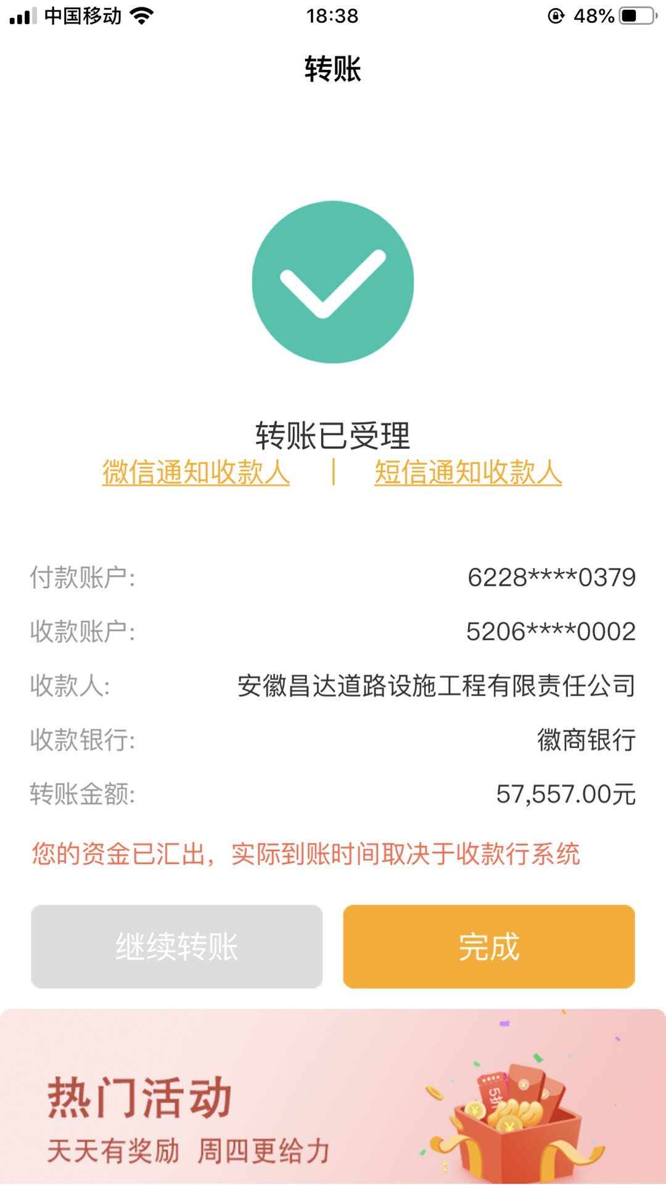
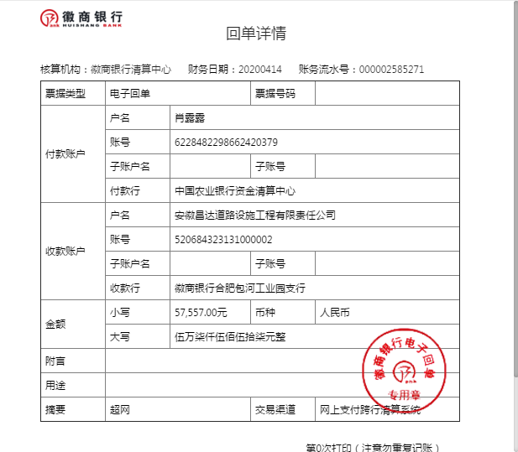
工程款支付证书
工程名称 |  | 2019年界首市农村公路安全生命防护工程 |  |  |  |  | 建设单位 |  |  |  |  |  | ERP编号 |  | 11702 | 档案编号 |  | 2019040
合同金额 |  | 5,167,999.09 |  |  | 中标时间 | 2019.8.29 | 已提供工程资料 |  | 中标通知书、施工合同、投资协议 |  |  |  | 保存地址 |  | 合肥 | 责任单位 |  | 安徽省十号大区
决算金额 |  |  |  |  | 决算时间 |  | 项目部印章 |  | 无 |  |  |  | 施工人 |  | 肖露露15055565689 | 区域责任人 | 施迎东 | 省办负责人 | 施迎东
序号 | 经营填写 |  |  |  |  | 工程填写 | 经营填写 |  |  | 财务填写 | 经营、工程、质安填写 |  | 区域负责人 |  | 申请部门填写财务核对 |  |  | 本次支付 金额 | 剩余款项
 | 到款情况 |  |  |  |  |  | 暂列金 |  |  | 代缴税金 | 其他扣款 |  | 预留款 |  | 成本票
 | 日期 | 工程款金额 | 周转金金额 | 到款银行 | 到款账户 | 完成进度 | 比例 | 金额 | 备注 | 金额 | 金额 | 备注 | 金额 | 备注 | 供货单位 | 合同额 | 成本票额
1 | 2019-10-16 |  | 200000.00 | 徽行-李楠 | 1020 5010 2100 0416 507 |  |  |  |  |  |  |  |  |  | 冠县泰昌交通设施有限公司-护栏款 开户行：中国银行冠县支行 账号：218214707416 | 2,364,870.00 | 2,290,000.00 | 200,000.00
2 | 2019-10-30 |  | 200000.00 | 徽行-肖露露 | 1020 5010 2100 0416 507 |  |  |  |  |  |  |  |  |  | 冠县泰昌交通设施有限公司-护栏款 开户行：中国银行冠县支行 账号：218214707416 | 2,364,870.00 | 2,290,000.00 | 200,000.00
3 | 2019-11-08 |  | 300000.00 | 徽行-肖露露 | 1020 5010 2100 0416 507 |  |  |  |  |  |  |  |  |  | 冠县泰昌交通设施有限公司-护栏款 开户行：中国银行冠县支行 账号：218214707416 | 2,364,870.00 | 2,290,000.00 | 300,000.00
4 | 2019-11-14 |  | 250000.00 | 徽行-肖露露 | 520684323131000000 |  |  |  |  |  |  |  |  |  | 冠县泰昌交通设施有限公司-护栏款 开户行：中国银行冠县支行 账号：218214707416 | 2,364,870.00 | 2,290,000.00 | 250,000.00
5 | 2019-11-26 |  | 300000.00 | 徽行-肖露露 | 520684323131000000 |  |  |  |  |  |  |  |  |  | 冠县泰昌交通设施有限公司-护栏款 开户行：中国银行冠县支行 账号：218214707416 | 2,364,870.00 | 2,290,000.00 | 300,000.00
6 | 2019-12-13 |  | 300000.00 | 徽行-肖露露 | 520684323131000000 |  |  |  |  |  |  |  |  |  | 冠县泰昌交通设施有限公司-护栏款 开户行：中国银行冠县支行 账号：218214707416 | 2,364,870.00 | 2,290,000.00 | 300,000.00
7 | 2019-12-27 | 3240000.00 |  | 中行 | 175202745165 |  | 5.0% | 258,400.00 | 超过60%扣除全部管理费 | 66151 | 7,000.00 | 2019.9.27许挺（公司代表）项目开工动员会、建造师占用费1500*4=6000 |  |  | 冠县泰昌交通设施有限公司-护栏款 开户行：中国银行冠县支行 账号：218214707416 | 2,364,870.00 | 2,290,000.00 | 740,000.00
 |  |  |  |  |  |  |  |  |  |  | 500.00 | 2019.12.4开具外经证 |  |  | 界首市光武镇路峰机械租赁部-机械租赁 开户行：建行界首支行 账号：34050171190800000950 | 520,000.00 | 520,000.00 | 400,000.00
 |  |  |  |  |  |  |  |  |  |  | 600.00 | 转账费 |  |  | 界首市丰华建筑工程有限公司-劳务 开户行：中国银行界首解放路支行 账号：182751186911 | 1,500,000.00 | 1,500,000.00 | 1200000.00
 |  |  | -200000.00 | 李楠-建行界首支行 | 6214 9917 3010 2018
 |  |  | -367349.00 | 肖露露-农行界首市开源分理处 | 6228 4822 9866 2420 379
8 | 2020-03-17 | 760000.00 |  |  |  |  | 0% | 0.00 | 已扣完 | 0.00 | 6,000.00 | 印章费用交到2020/8/15 |  |  | 界首市丰华建筑工程有限公司-劳务 开户行：中国银行界首解放路支行 账号：182751186911 | 1,500,000.00 | 1,500,000.00 | 150000.00
 |  |  |  |  |  |  |  |  |  |  | 250.00 | 转账费 |  |  | 界首市光武镇路峰机械租赁部-机械租赁 开户行：建行界首支行 账号：34050171190800000950 | 520,000.00 | 520,000.00 | 68000.00
 |  |  | -535750.00 | 肖露露-农行界首市开源分理处 | 6228 4822 9866 2420 379
9 | 2020-04-15 |  | 57557.00 | 肖露露-农行界首市开源分理处 | 6228 4822 9866 2420 379 |  |  |  |  |  |  |  |  |  | 上海江怡金属材料有限公司-标志牌 开户行：中国建设银行上海外冈支行 账号：3105 0179 4100 0000 0461 | 57,557.00 |  | 57557.00

合计 |  | 4000000 | 504458.00 |  |  |  | - | 258,400.00 |  | 66,151.00 | 14,350.00 | - | 0.00 | - | - |  |  | 4,165,557.00 | 0.00
本次结算、支付明细 |  | 应支付金额 |  |  | 57557.00 |  | 本次支付金额 |  |  |  |  | 小写 | 57,557.00
 |  | 已支付金额 |  |  | 0.00 |  |  |  |  |  |  | 大写 | 伍万柒仟伍佰伍拾柒元整

第四次
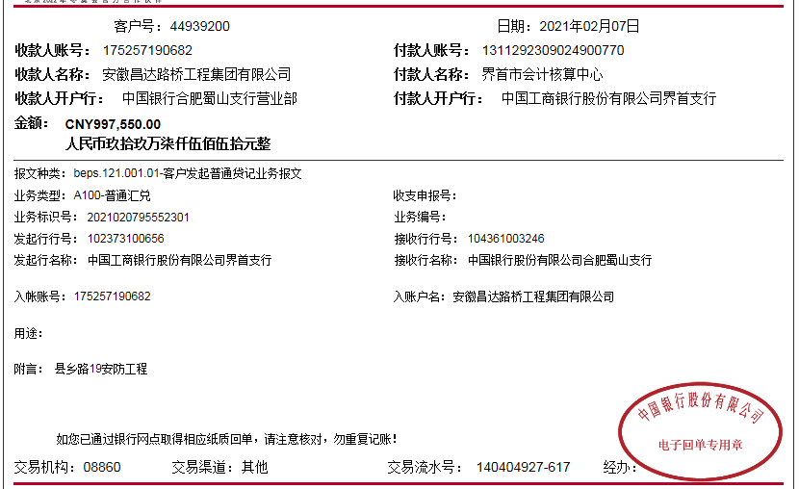
工程款支付证书
工程名称 |  | 2019年界首市农村公路安全生命防护工程 |  |  |  |  | 建设单位 |  |  |  |  |  | ERP编号 |  | 11702 | 档案编号 |  | 2019040
合同金额 |  | 5,167,999.09 |  |  | 中标时间 | 2019.8.29 | 已提供工程资料 |  | 中标通知书、施工合同、投资协议 |  |  |  | 保存地址 |  | 合肥 | 责任单位 |  | 安徽省十号大区
决算金额 |  |  |  |  | 决算时间 |  | 项目部印章 |  | 无 |  |  |  | 施工人 |  | 肖露露15055565689 | 区域责任人 | 施迎东 | 省办负责人 | 施迎东
序号 | 经营填写 |  |  |  |  | 工程填写 | 经营填写 |  |  | 财务填写 | 经营、工程、质安填写 |  | 区域负责人 |  | 申请部门填写财务核对 |  |  | 本次支付 金额 | 剩余款项
 | 到款情况 |  |  |  |  |  | 暂列金 |  |  | 代缴税金 | 其他扣款 |  | 预留款 |  | 成本票
 | 日期 | 工程款金额 | 周转金金额 | 到款银行 | 到款账户 | 完成进度 | 比例 | 金额 | 备注 | 金额 | 金额 | 备注 | 金额 | 备注 | 供货单位 | 合同额 | 成本票额
1 | 2019-10-16 |  | 200000.00 | 徽行-李楠 | 1020 5010 2100 0416 507 |  |  |  |  |  |  |  |  |  | 冠县泰昌交通设施有限公司-护栏款 开户行：中国银行冠县支行 账号：218214707416 | 2,364,870.00 | 2,290,000.00 | 200,000.00
2 | 2019-10-30 |  | 200000.00 | 徽行-肖露露 | 1020 5010 2100 0416 507 |  |  |  |  |  |  |  |  |  | 冠县泰昌交通设施有限公司-护栏款 开户行：中国银行冠县支行 账号：218214707416 | 2,364,870.00 | 2,290,000.00 | 200,000.00
3 | 2019-11-08 |  | 300000.00 | 徽行-肖露露 | 1020 5010 2100 0416 507 |  |  |  |  |  |  |  |  |  | 冠县泰昌交通设施有限公司-护栏款 开户行：中国银行冠县支行 账号：218214707416 | 2,364,870.00 | 2,290,000.00 | 300,000.00
4 | 2019-11-14 |  | 250000.00 | 徽行-肖露露 | 520684323131000000 |  |  |  |  |  |  |  |  |  | 冠县泰昌交通设施有限公司-护栏款 开户行：中国银行冠县支行 账号：218214707416 | 2,364,870.00 | 2,290,000.00 | 250,000.00
5 | 2019-11-26 |  | 300000.00 | 徽行-肖露露 | 520684323131000000 |  |  |  |  |  |  |  |  |  | 冠县泰昌交通设施有限公司-护栏款 开户行：中国银行冠县支行 账号：218214707416 | 2,364,870.00 | 2,290,000.00 | 300,000.00
6 | 2019-12-13 |  | 300000.00 | 徽行-肖露露 | 520684323131000000 |  |  |  |  |  |  |  |  |  | 冠县泰昌交通设施有限公司-护栏款 开户行：中国银行冠县支行 账号：218214707416 | 2,364,870.00 | 2,290,000.00 | 300,000.00
7 | 2019-12-27 | 3240000.00 |  | 中行 | 175202745165 |  | 5.0% | 258,400.00 | 超过60%扣除全部管理费 | 66151 | 7,000.00 | 2019.9.27许挺（公司代表）项目开工动员会、建造师占用费1500*4=6000 |  |  | 冠县泰昌交通设施有限公司-护栏款 开户行：中国银行冠县支行 账号：218214707416 | 2,364,870.00 | 2,290,000.00 | 740,000.00
 |  |  |  |  |  |  |  |  |  |  | 500.00 | 2019.12.4开具外经证 |  |  | 界首市光武镇路峰机械租赁部-机械租赁 开户行：建行界首支行 账号：34050171190800000950 | 520,000.00 | 520,000.00 | 400,000.00
 |  |  |  |  |  |  |  |  |  |  | 600.00 | 转账费 |  |  | 界首市丰华建筑工程有限公司-劳务 开户行：中国银行界首解放路支行 账号：182751186911 | 1,500,000.00 | 1,500,000.00 | 1200000.00
 |  |  | -200000.00 | 李楠-建行界首支行 | 6214 9917 3010 2018
 |  |  | -367349.00 | 肖露露-农行界首市开源分理处 | 6228 4822 9866 2420 379
8 | 2020-03-17 | 760000.00 |  |  |  |  | 0% | 0.00 | 已扣完 | 0.00 | 6,000.00 | 印章费用交到2020/8/15 |  |  | 界首市丰华建筑工程有限公司-劳务 开户行：中国银行界首解放路支行 账号：182751186911 | 1,500,000.00 | 1,500,000.00 | 150000.00
 |  |  |  |  |  |  |  |  |  |  | 250.00 | 转账费 |  |  | 界首市光武镇路峰机械租赁部-机械租赁 开户行：建行界首支行 账号：34050171190800000950 | 520,000.00 | 520,000.00 | 68000.00
 |  |  | -535750.00 | 肖露露-农行界首市开源分理处 | 6228 4822 9866 2420 379
9 | 2020-04-15 |  | 57557.00 | 肖露露-农行界首市开源分理处 | 6228 4822 9866 2420 379 |  |  |  |  |  |  |  |  |  | 上海江怡金属材料有限公司-标志牌 开户行：中国建设银行上海外冈支行 账号：3105 0179 4100 0000 0461 | 57,557.00 |  | 57557.00
10 | 2021-02-07 | 997550.00 |  | 中行蜀山支行 | 1752 5719 0682 |  | 0% | 0.00 | 已扣完 | 18,786.02 | 5,000.00 | 补缴印章费2020.8.16~2021.1.7 |  | 剩余371413.98待年后办理终结结算后支付 | 界首市富恒建材销售有限公司-石子 | 180,000.00 | 180,000.00 | 180000.00
 |  |  | -220000.00 | 肖露露-农行界首市开源分理处 | 6228 4822 9866 2420 379 |  |  |  |  |  | 350.00 | 转账费 |  |  | 界首市丰华建筑工程有限公司-劳务 开户行：中国银行界首解放路支行 账号：182751186911 | 1,500,000.00 | 1,500,000.00 | 150000.00
 |  |  |  |  |  |  |  |  |  |  |  |  |  |  | 界首市光武镇路峰机械租赁部-机械租赁 开户行：建行界首支行 账号：34050171190800000950 | 520,000.00 | 520,000.00 | 52000.00

合计 |  | 4997550 | 284458.00 |  |  |  | - | 258,400.00 |  | 84,937.02 | 19,700.00 | - | 0.00 | - | - |  |  | 4,547,557.00 | 371413.98
本次结算、支付明细 |  | 应支付金额 |  |  | 602000.00 |  | 本次支付金额 |  |  |  |  | 小写 | 602,000.00
 |  | 已支付金额 |  |  | 0.00 |  |  |  |  |  |  | 大写 | RMB602000

